关系图
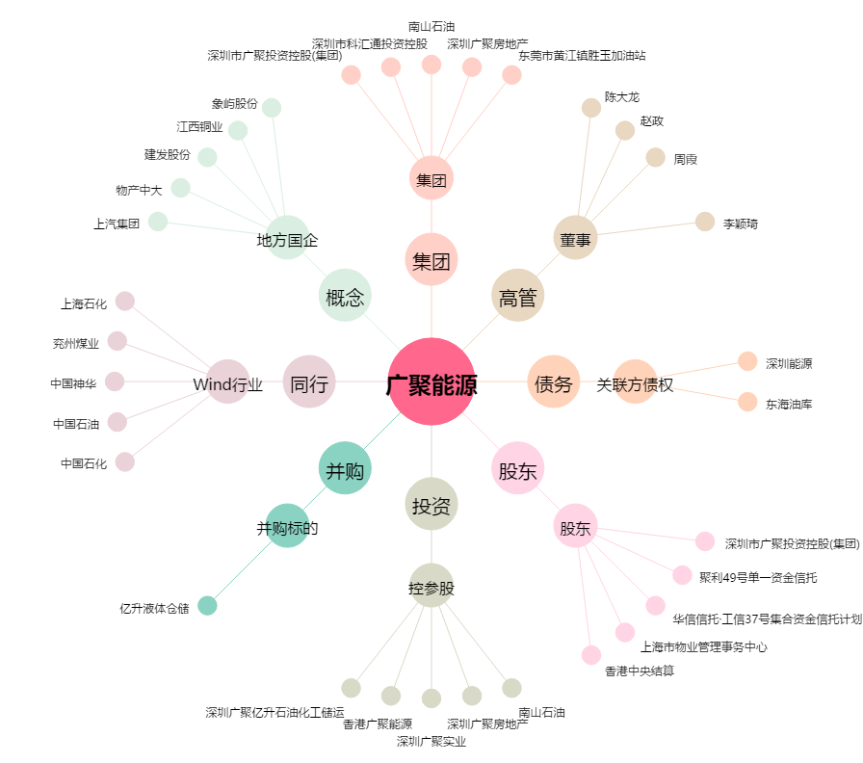
广聚能源[000096.SZ] - 关系概览图

